13077
FICHA TECNICA DE CONFECCIÓN

REFERENCIA: | 13077 |  |  | FECHA DE ENVIO: | 2026-05-15
 |  |  |  | FECHA DE ENTREGA: | 2026-05-25

LINEA: | MADRE/PLUS |  | PRECIO |  | CANTIDAD
MARCA: | PLOW |  | CONFECCION | $ 4,000 | 123
N° MUESTRA |  |  | EMPAQUE | $ 200
N° CORTE | 1631 |  | MANUALIDAD | $ 200

FICHA REALIZADA POR : |  | ISABEL MONTOYA

DESCRIPCION: |  | CHALECO PLUS

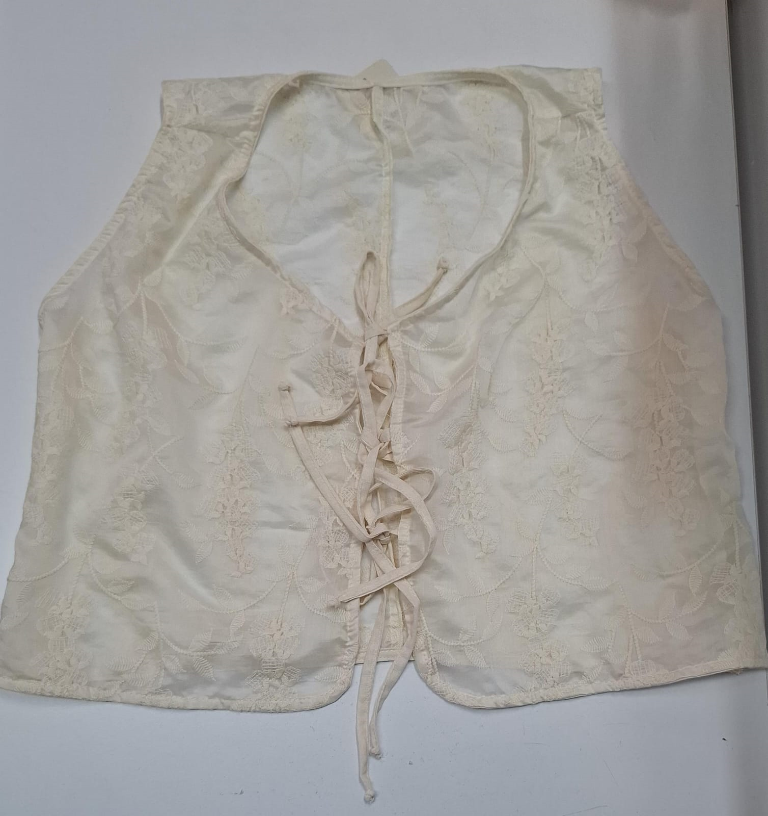

 |  |  | 2 POSTERIORES 2 FRENTES

TABLA DE MEDIDAS |  |  |  | COMBINACIÓN COLORES
TALLA | XL | 2XL | 3XL
AMARRES | 25 | 25 | 25
ELASTICO
CUELLO

CONFECCION:
UNIR ESPALDAS EN FILT. P SEGU. SESGAR CENTRO FRENTE Y RUEDO ESPALDA CON GUIA DE 3CM. UNIR
HOMBROS EN FILET. P, SEGU. SESGAR SIZAS CON GUIAS DE 3CM CERRAR COSTADOS. REALIZAR
PP A 1/16 EN CENTRO FRENTE, RUEDO BAJO ESPALDA Y SIZAS. SESGAR CUELLO CON GUIA DE 3CM DEJANDO
TIRA LIBRE DE 25CM Y REALIZAR PP A 1/16. HACER SESGO CON GUIA DE 3CM PARA TIRA DE AMARRE DE
DE FRENTES SACAR 4 TIRAS DE 25CM C/U Y FIJAR DONDE ESTAN MARCADO POR PIQUETE EN MOLDERIA
REALIZAR NUDOS EN EXTREMOS DE LAS TIRAS DE AMARRE.

VERIFICAR TALLAS DE BLUSA TERMINADA CON INFORMACION DE LA FICHA
HACER SIEMPRE CONTRAMUESTRA

CONSUMO DE SESGO

CUADRAR LA MAQUINA PARA QUE LOS CUELLOS Y SISAS NO
QUEDEN ARRUGADOS, RECOGIDOS O BOLERUDOS, QUE QUEDEN AL ACIENTO

